Abb. D3-3A
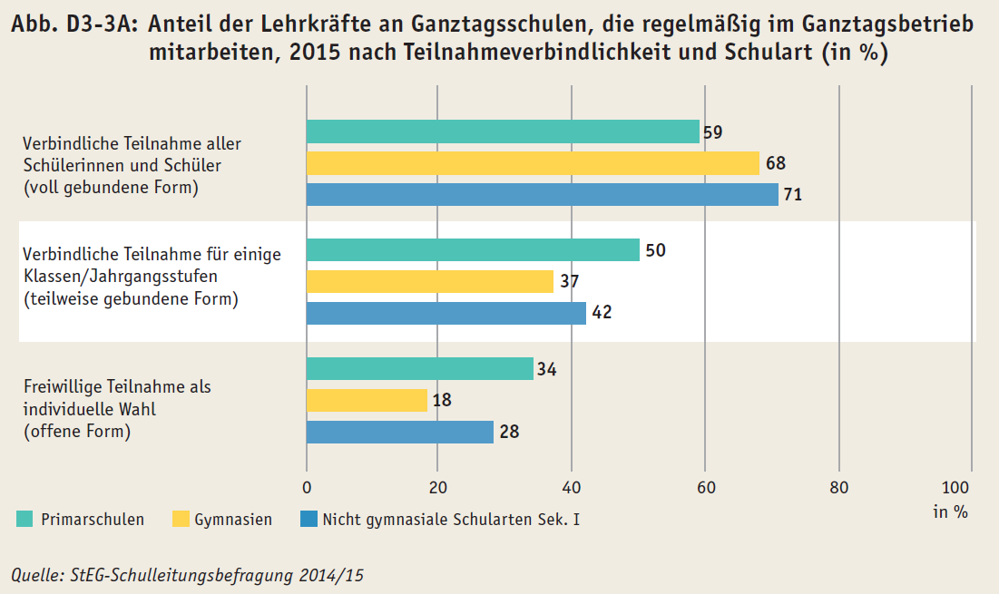
Zurück zum Inhalt

Tab. D3-1A
 | 0
 | 0
Zurück zum Inhalt
Tab. D3-1A: Ganztagsschulen* im Primar- und Sekundarbereich I und Schülerinnen und Schüler in öffentlicher und freier Trägerschaft 2014 nach Ländern
Land | Schulen |  | Schülerinnen und Schüler |  | Davon
 |  |  |  |  | Gebundener Ganztagsbetrieb |  | Offener Ganztagsbetrieb
 | Anzahl | in % | Anzahl | in % | Anzahl | in % | Anzahl | in %
D | 16,488 | 59.5 | 2,717,397 | 37.7 | 1,266,124 | 17.6 | 1,451,273 | 20.2
BW | 1,455 | 35.8 | 216,424 | 21.4 | 123,829 | 12.2 | 92,595 | 9.1
BY | 2,230 | 49.3 | 173,083 | 15.0 | 87,302 | 7.6 | 85,781 | 7.4
BE | 650 | 85.6 | 180,629 | 64.2 | 87,552 | 31.1 | 93,077 | 33.1
BB | 484 | 57.9 | 94,266 | 47.8 | 29,490 | 15.0 | 64,776 | 32.9
HB | 81 | 45.5 | 19,033 | 35.4 | 16,512 | 30.7 | 2,521 | 4.7
HH | 379 | 93.3 | 129,700 | 88.3 | 47,087 | 32.1 | 82,613 | 56.2
HE1) | 958 | 56.8 | 230,152 | 45.4 | 19,085 | 3.8 | 211,067 | 41.6
MV1) | 240 | 42.3 | 52,632 | 42.4 | 35,553 | 28.6 | 17,079 | 13.8
NI1) | 1,647 | 59.8 | 329,702 | 46.5 | 116,607 | 16.4 | 213,095 | 30.0
NW | 4,143 | 73.0 | 738,363 | 44.0 | 477,403 | 28.5 | 260,960 | 15.6
RP | 1,055 | 70.1 | 95,244 | 26.0 | 81,127 | 22.1 | 14,117 | 3.8
SL | 290 | 95.1 | 22,562 | 28.6 | 5,432 | 6.9 | 17,130 | 21.7
SN | 1,438 | 97.4 | 247,242 | 79.3 | 89,929 | 28.9 | 157,313 | 50.5
ST1) | 221 | 28.3 | 37,264 | 24.3 | 13,158 | 8.6 | 24,106 | 15.8
SH | 519 | 60.6 | 66,520 | 25.6 | 13,710 | 5.3 | 52,810 | 20.4
TH | 698 | 77.2 | 84,581 | 51.3 | 22,348 | 13.5 | 62,233 | 37.7
* Ganztagsschulen werden in dieser Darstellung als sogenannte Verwaltungseinheiten erfasst. Schulzentren, an denen mehrere Schularten vorgehalten werden, werden so nur einmal als Ganztagsschule ausgewiesen, um Mehrfachzählungen von Schulstandorten zu vermeiden.
1) Für Hessen, Niedersachsen und Sachsen-Anhalt beziehen sich die Angaben ausschließlich auf Schulen in öffentlicher Trägerschaft, da keine Daten zu Schulen in freier Trägerschaft vorliegen. Für Mecklenburg-Vorpommern beziehen sich die Angaben zu Schulen in freier Trägerschaft auf das Jahr 2013.
Quelle: Sekretariat der KMK (2016), Allgemeinbildende Schulen in Ganztagsform in den Ländern in der Bundesrepublik

